About
Judul Program | : | Perencanaan Penulangan Geser Kolom SRPMK Struktur Beton Bertulang
Versi Program | : | V 1.0.0
Update ke - | :

Penyusun | : | Shafannisa Sabila Sulhi
Email | : | info@inpetra.id

Selalu cek versi terbaru dan juga program - program lainnya hanya di :

Web : Inpetra.ID

"Terima kasih sudah membeli program ini sebagai bentuk dukungan kepada salah satu visi Inpetra ID
mengembangkan program bantu yang berkualitas dan sesuai dengan kebutuhan kondisi di Indonesia"

Input
NO. | EXPLANATORY |  |  |  | FORMULA | VALUE | UNIT
A. | INPUT DATA PERENCANAAN
A.1. | Input data material kolom
 | Kuat tekan beton, |  |  |  | fc' = | 35 | MPa
 | Tegangan leleh baja tulangan longitudinal, |  |  |  | fyl = | 420 | MPa
 | Tegangan leleh baja tulangan transversal, |  |  |  | fyt = | 420 | MPa
 | Modulus elastisitas baja, |  |  |  | Es = | 200000 | MPa

A.2. | Input data dimensi kolom
 | Panjang penampang kolom, |  |  |  | Lc = | 300 | mm
 | Lebar penampang kolom, |  |  |  | Wc = | 600 | mm
 | Tebal selimut beton, |  |  |  | ts = | 40 | mm
 | Bentang kolom, |  |  |  | Lu = | 4000 | mm
 | Ukuran maksimum agregat, |  |  |  | dagg = | 40 | mm
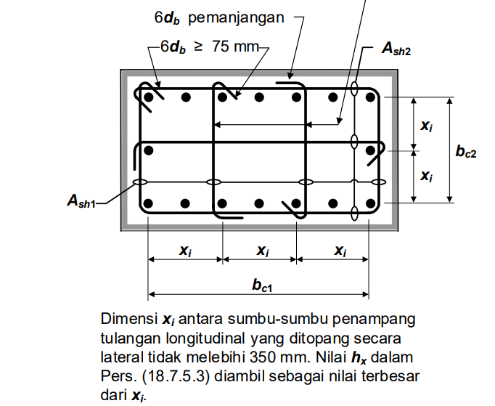
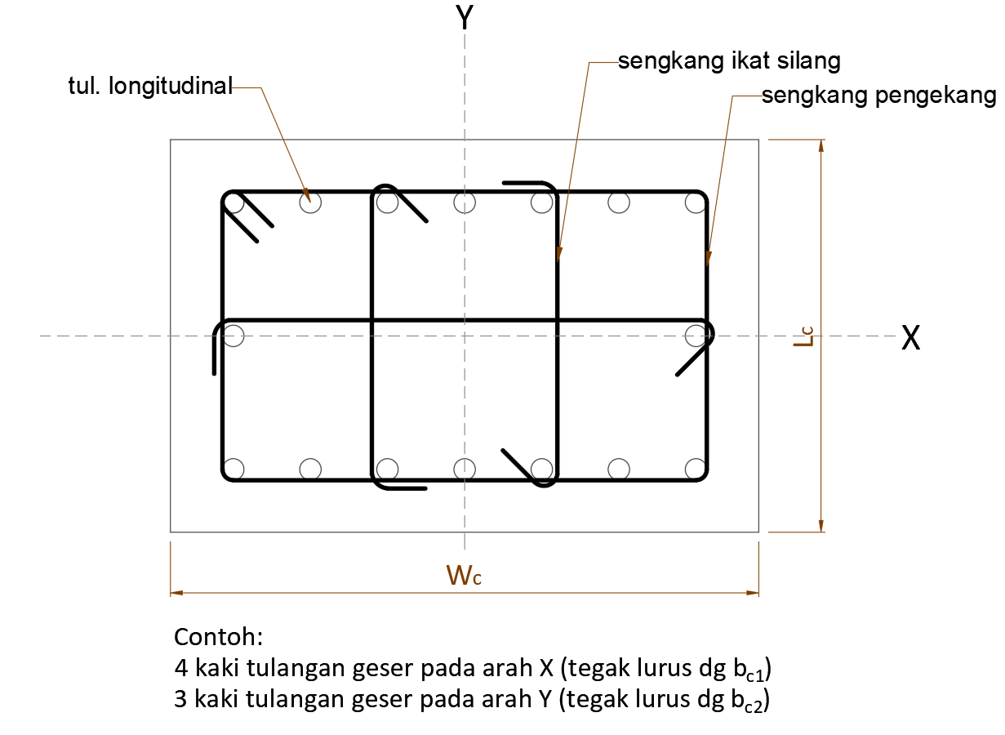

 | Diameter tulangan longitudinal, |  |  |  | D = | 22 | mm
 | Jumlah tulangan longitudinal, |  |  | Arah sejajar sumbu X, | nlx = | 7
 |  |  |  | Arah sejajar sumbu Y, | nly = | 3

 | Arah sejajar sb. X Spasi ke-i | Jarak antar tul | Arah sejajar sb. Y Spasi ke-i | Jarak antar tul
 |  | longitudinal |  | longitudinal
 |  | (mm) |  | (mm)
1 | 1 | 78.67 | 1 | 86.00
2 | 2 | 78.67 | 2 | 86.00
3 | 3 | 78.67
4 | 4 | 78.67
5 | 5 | 78.67
6 | 6 | 78.67
7
8
 |  | 472.00 |  | 172

 | Diameter tulangan transversal pengekang, |  |  |  | D = | 13 | mm
 | Jumlah tulangan transversal yang digunakan |  |  | Arah sejajar sumbu X, | ntx = | 5
 |  |  |  | Arah sejajar sumbu Y, | nty = | 3
 | Spasi bersih tul. Longitudinal yang tidak ditumpu ke tul. yang ditumpu, |  |  |  | slongitudinal = | 78.67 | mm
 | Spasi terbesar antar tulangan longitudinal yang diikat oleh sengkang pengekang atau ikat silang sengkang,
 |  |  |  |  | hx = | 157.33 | mm

 | Jarak tulangan transversal sepanjang Lo, |  |  |  | s1 = | 75 | mm
 | Jarak tulangan transversal diluar panjang Lo, |  |  |  | s2 = | 120 | mm

A.3. | Input data beban
 | Gaya geser akibat kombinasi beban terfaktor, |  |  |  | Vu = | 240000 | N
 | Gaya aksial tekan akibat kombinasi beban terfaktor, |  |  |  | Pu = | 23000 | N | nb. Gaya aksial bernilai positif untuk tekan
 | Momen lentur akibat kombinasi beban terfaktor, |  |  |  | Mu = | 3.26E+08 | Nmm
 | Kekuatan momen lentur maksimum bagian atas kolom, |  |  |  | Mpr-top = | 1.10E+09 | Nmm
 | Kekuatan momen lentur maksimum bagian bawah kolom, |  |  |  | Mpr-bot = | 1.10E+09 | Nmm

Process (1)
NO. | EXPLANATORY |  |  |  |  | FORMULA | VALUE | UNIT
B. | DESAIN PENULANGAN GESER KOLOM SRPMK
B.1. | Cek spasi tulangan
 | 1. Spasi bersih tul. Longitudinal yang tidak ditumpu ke yang ditumpu,
 |  | slongitudinal | ≤ | 150
 |  | 78.67 | ≤ | 150 | → | [ OK ]

 | 2. Syarat spasi terbesar antar tulangan longitudinal yang diikat oleh sengkang pengekang atau ikat silang sengkang, hx:
 | ▪ hx tidak boleh lebih dari 350 mm
 | ▪ Jika Pu > 0,3*Ag*fc' atau fc' > 70 MPa, maka hx tidak boleh lebih dari 200 mm dan ikat silang harus mengikat semua tul. longitudinal
 | Cek:
 |  | Pu | > | 0,3 * Ag * fc' |  | fc' | > | 70
 |  | 23000 | ≤ | 1890000 |  | 35 | ≤ | 70

 | Kesimpulan: | → | [ hx ≤ 350 mm ]

 | Cek nilai hx, | hx | ≤ | 350
 |  | 157 | ≤ | 350 | → | [ OK ]

B.2. | Desain Tulangan Transversal Kolom SRPMK
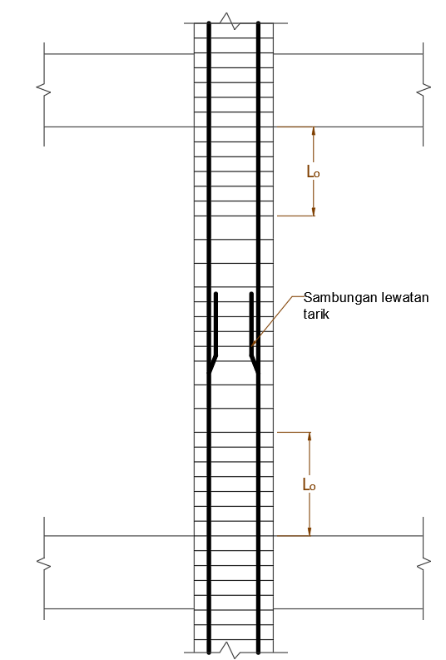

 | Desain Tulangan Transversal Kolom SRPMK sepanjang Lo
 | Jarak tulangan trasversal sepanjang Lo,
 | Jarak tulangan transversal minimum, |  |  |  |  | smin = 4/3 * dagg = | 53.33 | mm
 | Jarak tulangan transversal maksimum adalah nilai terkecil dari:
 | (a) |  |  |  |  | smaks = 1/4 * bw = | 75.00 | mm
 | (b) |  |  |  |  | smaks = 6 *Dlongitudinal = | 132.00 | mm
 | (c) |  |  |  |  | smaks = so = 100 + (350 - hx)/3 = | 164.22 | mm
 | 100 mm ≤ so ≤ 150 mm, |  |  |  |  | so = | 150.00 | mm
 | Kesimpulan jarak tulangan transversal maksimum, |  |  |  |  | smaks = | 75.00 | mm

 | Cek jarak tulangan transversal yang digunakan,
 |  | smin | ≤ | s1 | ≤ | smaks
 |  | 53.33 | ≤ | 75.00 | ≤ | 75.00 | → [ OK ]

 | Panjang daerah sendi plastis diukur dari muka hubungan kolom-balok diambil nilai terbesar dari:
 |  |  |  |  |  | Lo = h = | 600.00 | mm
 |  |  |  |  |  | Lo = 1/6 * L = | 666.67 | mm
 |  |  |  |  |  | Lo = | 450.00 | mm
 | Kesimpulan Lo, |  |  |  |  | diambil, Lo = | 666.67 | mm

 | Faktor kekuatan beton, |  |  |  |  | kf = fc'/175 + 0,6 = | 0.80
 | Kesimpulan nilai faktor kekuatan beton yang digunakan, kf ≥ 1, |  |  |  |  | kf = | 1.00

 | Jumlah tul. longitudinal yg ditumpu oleh sudut sengkang persegi atau ikat sengkang,
 |  |  |  |  |  | nl = | 12.00
 | Faktor keefektifan pengekangan, |  |  |  |  | kn = nl / (nl - 2) = | 1.20
 | Dimensi lebar penampang kolom diukur antar tepi luar tul. transversal, |  |  |  |  | bc1 = Wc - 2*ts = | 520.00 | mm
 | Dimensi panjang penampang kolom diukur antar tepi luar tul. transversal, |  |  |  |  | bc2 = Lc - 2*ts = | 220.00 | mm
 | Luas penampang kolom diukur dari dimensi antar tepi luar tul. Transversal, |  |  |  |  | Ach = bc * hc = | 114400.00 | mm2
 | Perhitungan nilai Ash1/sbc,
 | (a) |  |  |  |  | 0,3 * [ Ag/Ach - 1] * fc'/fyt = | 0.0143
 | (b) |  |  |  |  | 0,09 * fc'/fyt = | 0.0075
 | (c) |  |  |  |  | 0,2 *kf * kn * Pu / (fyt * Ach) = | 0.0001
 | Dipakai nilai terbesar Ash/sbc |  |  |  |  | Ash1/sbc = | 0.0143

 | Luas total penampang tulangan transversal dalam spasi s dan tegak lurus terhadap dimensi bc1,
 |  |  |  | Ash1 = | 0.0143 | * s * bc1 = | 559.09 | mm2
 | Luas tulangan transversal pakai, |  |  |  |  | Asx = 0,25 * π * D2 = | 132.67 | mm2
 | Jumlah tulangan transveral perlu, |  |  |  |  | n1 = Ash1 / Asx = | 4.21
 | Jumlah tulangan transveral pakai arah tegak lurus dimensi bc1, |  |  |  |  | ntx = | 5.00
 | Cek jumlah tulangan pakai, |  | ntx | ≥ | n1
 |  | (dalam mm2) | 5.00 | ≥ | 4.21 | → | [ OK ]

 | Digunakan tulangan transversal arah x (tegak lurus dimensi bc1), |  |  |  |  | 5 | D13 - 75
 | Cek nilai As pakai, |  | ntx * Asx | ≥ | Ash1
 |  | (dalam mm2) | 663.32 | ≥ | 559.09 | → | [ OK ]

 | Luas total penampang tulangan transversal dalam spasi s dan tegak lurus terhadap dimensi bc2,
 |  |  |  | Ash2 = | 0.0143 | * s * bc2 = | 236.54 | mm2
 | Luas total tulangan transversal yang digunakan, |  |  |  |  | As = 0,25 * π * D2 = | 132.67 | mm2
 | Jumlah tulangan transveral perlu, |  |  |  |  | n2 = Ash2 / Asy = | 1.78
 | Jumlah tulangan transveral pakai arah tegak lurus dimensi bc2, |  |  |  |  | nty = | 3.00
 | Cek jumlah tulangan pakai, |  | nty | ≥ | n2
 |  | (dalam mm2) | 3.00 | ≥ | 1.78 | → | [ OK ]

 | Digunakan tulangan transversal arah y (tegak lurus dimensi bc2), |  |  |  |  | 3 | D13 - 75
 | Cek nilai As pakai, |  | nty * ASy | ≥ | Ash2
 |  | (dalam mm2) | 398.00 | ≥ | 236.54 | → | [ OK ]

 | Desain Tulangan Transversal Kolom SRPMK diluar panjang Lo
 | Jarak tulangan trasversal diluar panjang Lo,
 | Jarak tulangan transversal minimum, |  |  |  |  | smin = 4/3 * dagg = | 53.33 | mm
 | Jarak tulangan transversal maksimum adalah nilai terkecil dari:
 | (a) |  |  |  |  | smaks = 6 *Dlongitudinal = | 132.00 | mm
 | (b) |  |  |  |  | smaks = | 150.00 | mm
 | Kesimpulan jarak tulangan transversal maksimum, |  |  |  |  | smaks = | 132.00 | mm

 | Cek jarak tulangan transversal yang digunakan,
 |  | smin | ≤ | s2 | ≤ | smaks
 |  | 53.33 | ≤ | 120.00 | ≤ | 132.00 | → [ OK ]

 | Digunakan tulangan transversal arah x (tegak lurus dimensi bc), |  |  |  |  | 5 | D13 - 120
 | Digunakan tulangan transversal arah y (tegak lurus dimensi hc), |  |  |  |  | 3 | D13 - 120

B.3. | Desain Tulangan Geser Kolom SRPMK
 | Bentang kolom, |  |  |  |  | Lu = | 4000.0 | mm
 | Kekuatan momen lentur maksimum bagian atas kolom, |  |  |  |  | Mpr-top = | 1.10E+09 | Nmm
 | Kekuatan momen lentur maksimum bagian bawah kolom, |  |  |  |  | Mpr-bot = | 1.10E+09 | Nmm
 | Faktor distribusi momen di bagian atas dan bawah kolom, |  |  |  |  | DFtop = DFbot = | 0.5
 | Gaya geser berdasarkan kekuatan lentur maksimum Mpr,
 |  |  |  |  |  | Vsway = (Mpr-top * DFtop + Mpr-bot * DFbot ) / Lu = | 275000.00 | N
 | Gaya geser terfaktor berdasarkan hasil analisis struktur, |  |  |  |  | Vu ETABS = | 240000.00 | N
 | Gaya geser desain yang digunakan, |  |  |  |  | Vu = Ve = | 275000.00 | N

 | Tulangan transversal sepanjang Lo harus didesain untuk menahan geser.
 | Cek apakah perlu mengasumsikan Vc = 0 untuk perhitungan kebutuhan tulangan geser,
 | (a) |  | 0,5 * Vu ETABS | ≥ | Ve
 |  |  | 120000.00 | < | 275000.00 | → | [ NOT OK ]

 | (b) |  | Pu | < | Ag * fc' /20
 |  |  | 23000.00 | < | 315000.00 | → | [ NOT OK ]
...

